IHV
Statistischer
Bericht
B VII 1-3 – 4j / 21
Inhaltsverzeichnis |  |  | Statistik Berlin Brandenburg
 |  | Seite
 | Metadaten zu dieser Statistik (externer Link)

 | Wahlkreise im Land Brandenburg für die Wahl zum 20. Deutschen Bundestag | 4
 | Wahlvorschläge zur Wahl zum 20. Deutschen Bundestag in Brandenburg am 26. September 2021 | 5

 | Tabellen

1 | Erst- und Zweitstimmen bei der Bundestagswahl im Land Brandenburg am 26. September 2021
 | und am 24. September 2017 | 6
2 | Gewählte Bewerbung bei der Bundestagswahl im Land Brandenburg
 | am 26. September 2021 nach Parteien | 7
3.1 | Wahlkreis 56 Prignitz – Ostprignitz-Ruppin – Havelland I | 8
3.2 | Wahlkreis 57 Uckermark – Barnim I | 10
3.3 | Wahlkreis 58 Oberhavel – Havelland II | 12
3.4 | Wahlkreis 59 Märkisch-Oderland – Barnim II | 14
3.5 | Wahlkreis 60 Brandenburg an der Havel – Potsdam-Mittelmark I – Havelland III – Teltow-Fläming I | 16
3.6 | Wahlkreis 61 Potsdam – Potsdam-Mittelmark II – Teltow-Fläming II | 18
3.7 | Wahlkreis 62 Dahme-Spreewald – Teltow-Fläming III – Oberspreewald-Lausitz I | 20
3.8 | Wahlkreis 63 Frankfurt (Oder) – Oder-Spree | 22
3.9 | Wahlkreis 64 Cottbus – Spree-Neiße | 24
3.10 | Wahlkreis 65 Elbe-Elster – Oberspreewald-Lausitz II | 26
4 | Gewählte Bewerbende bei der Bundestagswahl im Land Brandenburg am 26. September 2021
4.1 | Direkt gewählte Bewerbende | 28
4.2 | Aus Landeslisten gewählte Bewerbung nach Parteien | 29
4.3 | Nachrückende der Parteien | 30
4.4 | Mandatsverteilung im Vergleich zur Bundestagswahl im Land Brandenburg am 24. September 2017 | 31
4.5 | In den Deutschen Bundestag im Land Brandenburg Gewählte seit 1990 | 31
5 | Ergebnisse der Bundestagswahl im Land Brandenburg am 26. September 2021
5.1 | Erststimmen nach Bundestagswahlkreisen | 32
5.2 | Zweitstimmen nach Bundestagswahlkreisen | 40
5.3 | Zweitstimmen nach Verwaltungsbezirken | 44
5.4 | Zweitstimmenanteile nach Landtagswahlkreisen | 48
5.5 | Zweitstimmen bei Bundestagswahlen im Land Brandenburg seit 1998 | 50
6 | Wahllokal- und Briefwählende bei der Bundestagswahl im Land Brandenburg am 26. September 2021
6.1 | Erststimmen | 52
6.2 | Zweitstimmen | 53
7 | Ergebnisse der Bundestagswahl in Deutschland am 26. September 2021
7.1 | Zweitstimmen im Vergleich zur Bundestagswahl am 24. September 2017 | 54
7.2 | Sitze der Parteien seit 1990 | 55
7.3 | Zweitstimmen für ausgewählte Parteien nach Bundesländern | 56
7.4 | Sitze der Parteien nach Bundesländern | 57

 | Anhang

 | Wahlkreiseinteilung für die Wahl zum 20. Deutschen Bundestag im Land Brandenburg
 | am 26. September 2021 | 58

BT-Wahlkreise2021
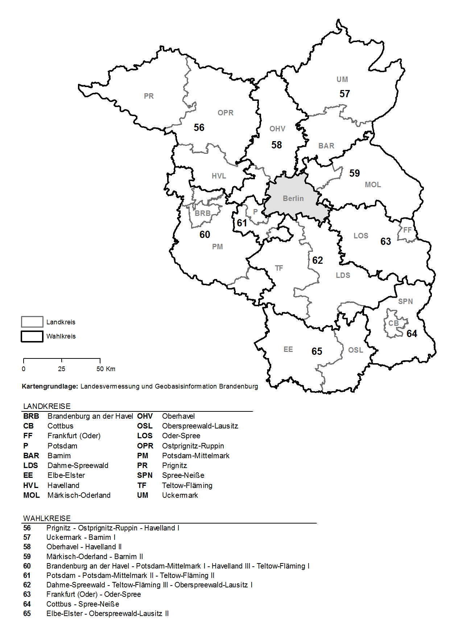
Wahlkreise im Land Brandenburg für die Wahl zum 20. Deutschen Bundestag

7.2
7 Ergebnisse der Bundestagswahl in Deutschland am 26. September 2021
7.2 Sitze der Parteien seit 1990

Wahljahr | Insgesamt | CDU/CSU | SPD | DIE LINKE | GRÜNE | AfD | FDP

 | Anzahl
1990 | 662 | 319 | 239 | 17 | 8 | – | 79
1994 | 672 | 294 | 252 | 30 | 49 | – | 47
1998 | 669 | 245 | 298 | 36 | 47 | – | 43
2008 | 603 | 248 | 251 | 2 | 55 | – | 47
2005 | 614 | 226 | 222 | 54 | 51 | – | 61
2009 | 622 | 239 | 146 | 76 | 68 | – | 93
2013 | 631 | 311 | 193 | 64 | 63 | – | –
2017 | 709 | 246 | 153 | 69 | 67 | 94 | 80
2021 | 736 | 197 | 206 | 39 | 118 | 83 | 92

 | darunter Überhangmandate
1990 | 6 | 6 | – | – | – | – | –
1994 | 16 | 12 | 4 | – | – | – | –
1998 | 13 | – | 13 | – | – | – | –
2008 | 5 | 1 | 4 | – | – | – | –
2005 | 16 | 7 | 9 | – | – | – | –
2009 | 24 | 24 | – | – | – | – | –
2013 | 4 | 4 | – | – | – | – | –
2017 | 46 | 43 | 3 | – | – | – | –
2021 | 34 | 23 | 10 | – | – | 1 | –

 | darunter Ausgleichsmandate
2013 | 29 | 13 | 10 | 4 | 2 | – | –
2017 | 65 | – | 19 | 10 | 10 | 11 | 15
2021 | 104 | 18 | 26 | 7 | 24 | 13 | 16
_____
Quelle: Bundeswahlleiter

Bundesergebnis

BT_Wahlkreiseinteilung 2021
Wahlkreiseinteilung für die Wahl zum 20. Deutschen Bundestag im Land Brandenburg am 26. September 2021

Wahl- kreis- Nr. | Wahlkreis | Kurzbezeichnung | Gebietskörperschaft

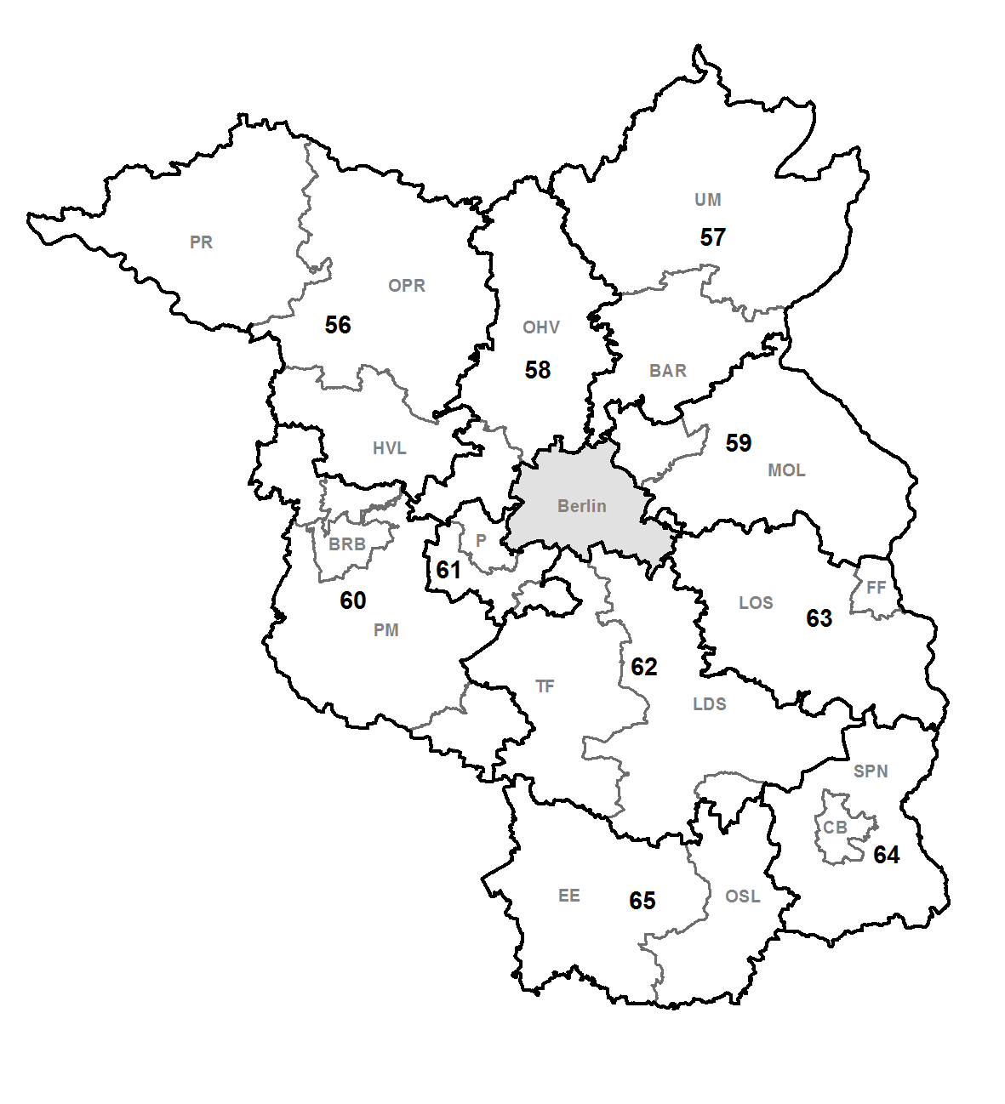

56 | Prignitz – Ostprignitz-Ruppin – Havelland I | PR – OPR – HVL I | Landkreis Ostprignitz-Ruppin
 |  |  | Landkreis Prignitz
 |  |  | vom Landkreis Havelland
 |  |  |  | Nauen
 |  |  |  | Amt Friesack
 |  |  |  |  | Friesack
 |  |  |  |  | Mühlenberge
 |  |  |  |  | Paulinenaue
 |  |  |  |  | Pessin
 |  |  |  |  | Retzow
 |  |  |  |  | Wiesenaue
 |  |  |  | Amt Nennhausen
 |  |  |  |  | Kotzen
 |  |  |  |  | Märkisch Luch
 |  |  |  |  | Nennhausen
 |  |  |  |  | Stechow-Ferchesar
 |  |  |  | Amt Rhinow
 |  |  |  |  | Gollenberg
 |  |  |  |  | Großderschau
 |  |  |  |  | Havelaue
 |  |  |  |  | Kleßen-Görne
 |  |  |  |  | Rhinow
 |  |  |  |  | Seeblick
 |  |  |  | (Übrige Gemeinden Landkreis Havelland s. Wkr. 58, 60)

57 | Uckermark – Barnim I | UM – BAR I | Landkreis Uckermark
 |  |  | vom Landkreis Barnim
 |  |  |  | Eberswalde
 |  |  |  | Schorfheide
 |  |  |  | Wandlitz
 |  |  | Amt Biesenthal-Barnim
 |  |  |  | Biesenthal
 |  |  |  | Breydin
 |  |  |  | Marienwerder
 |  |  |  | Melchow
 |  |  |  | Rüdnitz
 |  |  |  | Sydower Fließ
 |  |  |  | Amt Britz-Chorin-Oderberg
 |  |  |  |  | Britz
 |  |  |  |  | Chorin
 |  |  |  |  | Hohenfinow
 |  |  |  |  | Liepe
 |  |  |  |  | Lunow-Stolzenhagen
 |  |  |  |  | Niederfinow
 |  |  |  |  | Oderberg
 |  |  |  |  | Parsteinsee
 |  |  |  | Amt Joachimsthal (Schorfheide)
 |  |  |  |  | Althüttendorf
 |  |  |  |  | Friedrichswalde
 |  |  |  |  | Joachimsthal
 |  |  |  |  | Ziethen
 |  |  |  | (Übrige Gemeinden Landkreis Barnim s. Wkr. 59)

58 | Oberhavel – Havelland II | OHV – HVL II | Landkreis Oberhavel
 |  |  | vom Landkreis Havelland
 |  |  |  | Brieselang
 |  |  |  | Dallgow-Döberitz
 |  |  |  | Falkensee
 |  |  |  | Ketzin/Havel
 |  |  |  | Schönwalde-Glien
 |  |  |  | Wustermark
 |  |  |  | (Übrige Gemeinden Landkreis Havelland s. Wkr. 56, 60)

59 | Märkisch-Oderland – Barnim II | MOL – BAR II | Landkreis Märkisch-Oderland
 |  |  | vom Landkreis Barnim
 |  |  |  | Ahrensfelde
 |  |  |  | Bernau bei Berlin
 |  |  |  | Panketal
 |  |  |  | Werneuchen
 |  |  |  | (Übrige Gemeinden Landkreis Barnim s. Wkr. 57)

60 | Brandenburg an der Havel – Potsdam-Mittelmark I – Havelland III – Teltow-Fläming I | BRB – PM I – HVL III – TF I | Kreisfreie Stadt Brandenburg an der Havel
 |  |  | vom Landkreis Havelland
 |  |  |  | Milower Land
 |  |  |  | Premnitz
 |  |  |  | Rathenow
 |  |  |  | (Übrige Gemeinden Landkreis Havelland s. Wkr. 56, 58)
 |  |  | vom Landkreis Potsdam-Mittelmark
 |  |  |  | Bad Belzig
 |  |  |  | Beelitz
 |  |  |  | Groß Kreutz (Havel)
 |  |  |  | Kloster Lehnin
 |  |  |  | Seddiner See
 |  |  |  | Treuenbrietzen
 |  |  |  | Werder (Havel)
 |  |  |  | Wiesenburg/Mark
 |  |  |  | Amt Beetzsee
 |  |  |  |  | Beetzsee
 |  |  |  |  | Beetzseeheide
 |  |  |  |  | Havelsee
 |  |  |  |  | Päwesin
 |  |  |  |  | Roskow
 |  |  |  | Amt Brück
 |  |  |  |  | Borkheide
 |  |  |  |  | Borkwalde
 |  |  |  |  | Brück
 |  |  |  |  | Golzow
 |  |  |  |  | Linthe
 |  |  |  |  | Planebruch
 |  |  |  | Amt Niemegk
 |  |  |  |  | Mühlenfließ
 |  |  |  |  | Niemegk
 |  |  |  |  | Planetal
 |  |  |  |  | Rabenstein/Fläming
 |  |  |  | Amt Wusterwitz
 |  |  |  |  | Bensdorf
 |  |  |  |  | Rosenau
 |  |  |  |  | Wusterwitz
 |  |  |  | Amt Ziesar
 |  |  |  |  | Buckautal
 |  |  |  |  | Görzke
 |  |  |  |  | Gräben
 |  |  |  |  | Wenzlow
 |  |  |  |  | Wollin
 |  |  |  |  | Ziesar
 |  |  |  | (Übrige Gemeinden Landkreis Potsdam-Mittelmark, s. Wkr. 61)
 |  |  | vom Landkreis Teltow-Fläming
 |  |  |  | Jüterbog
 |  |  |  | Niedergörsdorf
 |  |  |  | (Übrige Gemeinden Landkreis Teltow-Fläming, s. Wkr. 61, 62)

61 | Potsdam – Potsdam-Mittelmark Il – Teltow-Fläming II | P – PM II – TF II | Kreisfreie Stadt Potsdam
 |  |  | vom Landkreis Potsdam-Mittelmark
 |  |  |  | Kleinmachnow
 |  |  |  | Michendorf
 |  |  |  | Nuthetal
 |  |  |  | Schwielowsee
 |  |  |  | Stahnsdorf
 |  |  |  | Teltow
 |  |  |  | (Übrige Gemeinden Landkreis Potsdam-Mittelmark, s. Wkr. 60)
 |  |  | vom Landkreis Teltow-Fläming
 |  |  |  | Ludwigsfelde
 |  |  |  | (Übrige Gemeinden Landkreis Teltow-Fläming, s. Wkr. 60, 62)

62 | Dahme-Spreewald – Teltow-Fläming III – Oberspreewald-Lausitz I | LDS – TF III – OSL I | Landkreis Dahme-Spreewald
 |  |  | vom Landkreis Oberspreewald-Lausitz
 |  |  |  | Lübbenau/Spreewald
 |  |  |  | (Übrige Gemeinden Landkreis Oberspreewald-Lausitz, s. Wkr. 65)
 |  |  | vom Landkreis Teltow-Fläming
 |  |  |  | Am Mellensee
 |  |  |  | Baruth/Mark
 |  |  |  | Blankenfelde-Mahlow
 |  |  |  | Großbeeren
 |  |  |  | Luckenwalde
 |  |  |  | Nuthe-Urstromtal
 |  |  |  | Rangsdorf
 |  |  |  | Trebbin
 |  |  |  | Zossen
 |  |  |  | Amt Dahme/Mark
 |  |  |  |  | Dahme/Mark
 |  |  |  |  | Dahmetal
 |  |  |  |  | Ihlow
 |  |  |  |  | Niederer Fläming
 |  |  |  | (Übrige Gemeinden Landkreis Teltow-Fläming, s. Wkr. 60, 61)

63 | Frankfurt (Oder) – Oder-Spree | FF – LOS | Kreisfreie Stadt Frankfurt (Oder)
 |  |  | Landkreis Oder-Spree

64 | Cottbus – Spree-Neiße | CB – SPN | Kreisfreie Stadt Cottbus
 |  |  | Landkreis Spree-Neiße

65 | Elbe-Elster – Oberspreewald-Lausitz II | EE – OSL II | Landkreis Elbe-Elster
 |  |  | vom Landkreis Oberspreewald-Lausitz
 |  |  |  | Calau
 |  |  |  | Großräschen
 |  |  |  | Lauchhammer
 |  |  |  | Schipkau
 |  |  |  | Schwarzheide
 |  |  |  | Senftenberg
 |  |  |  | Vetschau/Spreewald
 |  |  |  | Amt Altdöbern
 |  |  |  |  | Altdöbern
 |  |  |  |  | Bronkow
 |  |  |  |  | Luckaitztal
 |  |  |  |  | Neupetershain
 |  |  |  |  | Neu-Seeland
 |  |  |  | Amt Ortrand
 |  |  |  |  | Frauendorf
 |  |  |  |  | Großkmehlen
 |  |  |  |  | Kroppen
 |  |  |  |  | Lindenau
 |  |  |  |  | Ortrand
 |  |  |  |  | Tettau
 |  |  |  | Amt Ruhland
 |  |  |  |  | Grünewald
 |  |  |  |  | Guteborn
 |  |  |  |  | Hermsdorf
 |  |  |  |  | Hohenbocka
 |  |  |  |  | Ruhland
 |  |  |  |  | Schwarzbach
 |  |  |  | (übrige Gemeinden, Landkreis Oberspreewald-Lausitz s. Wkr. 62)

